Выручка спа-комплекс
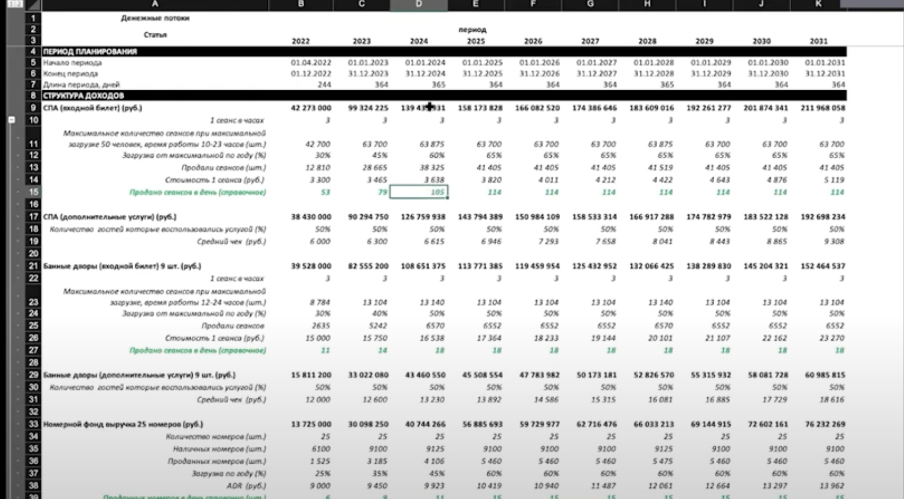
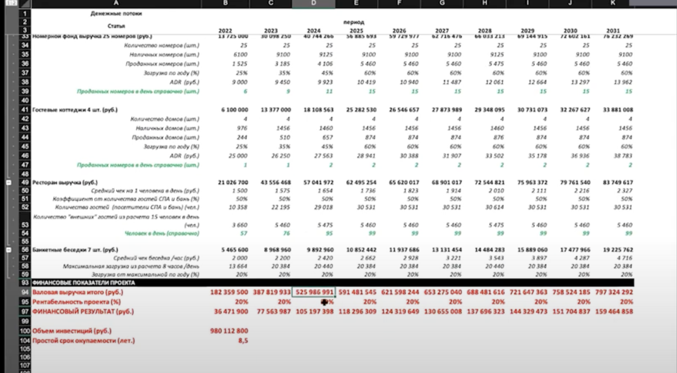
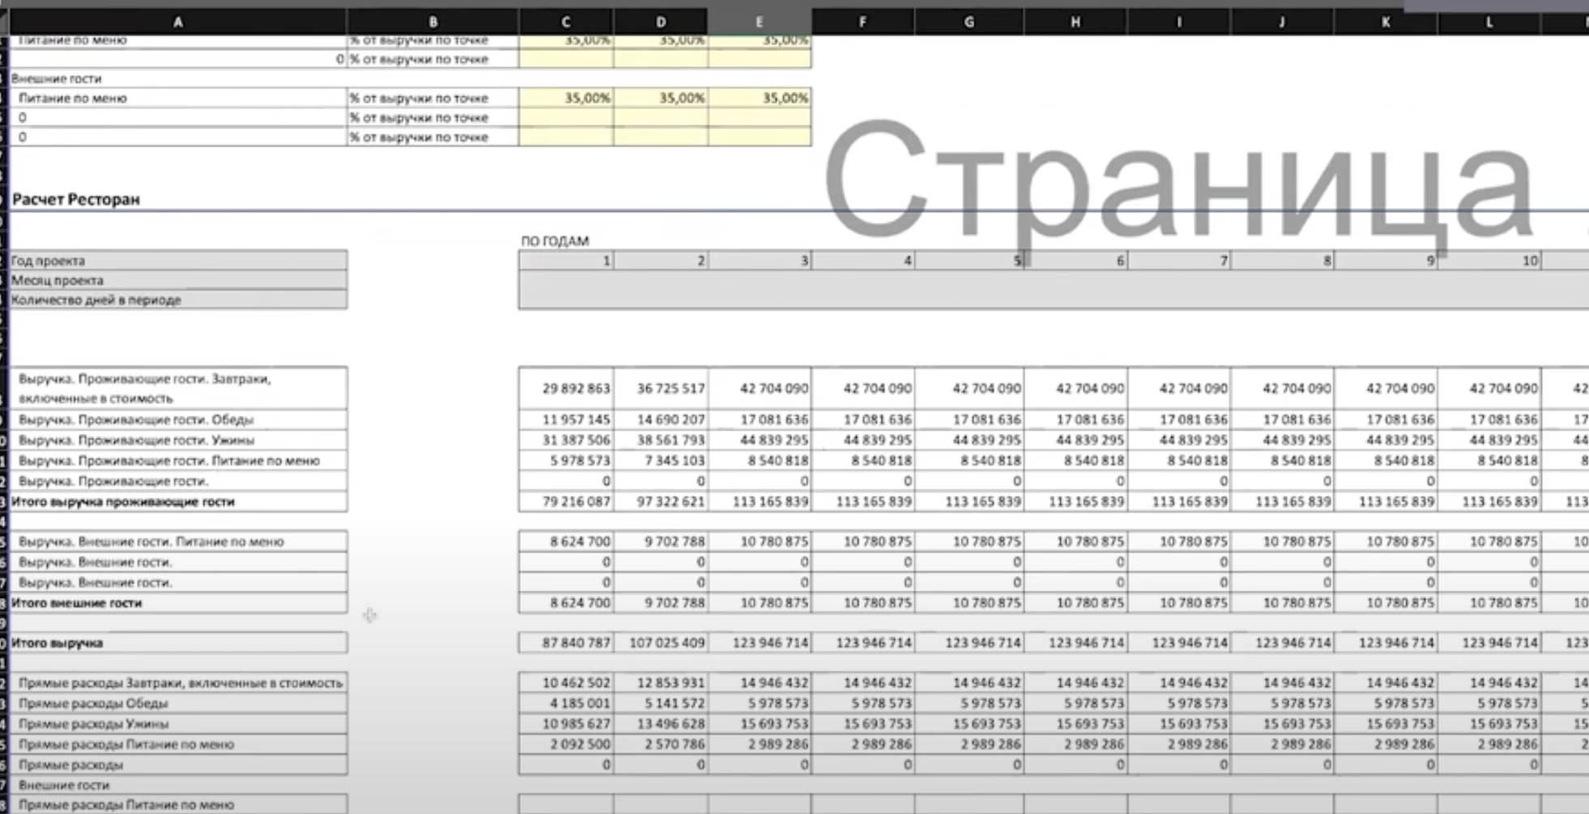
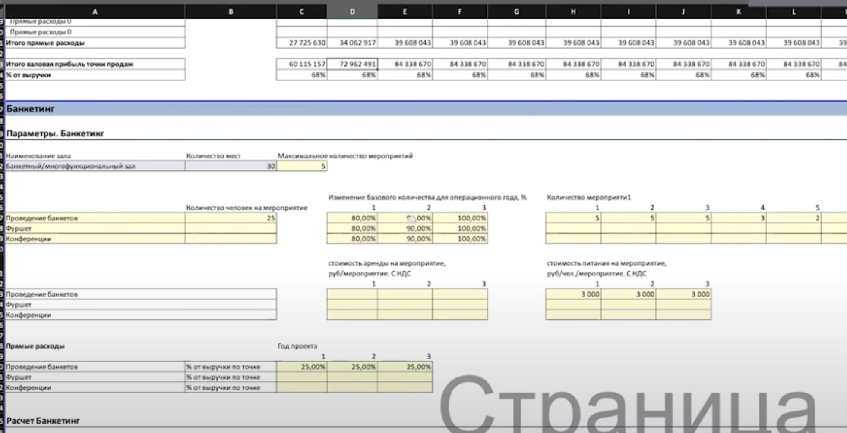
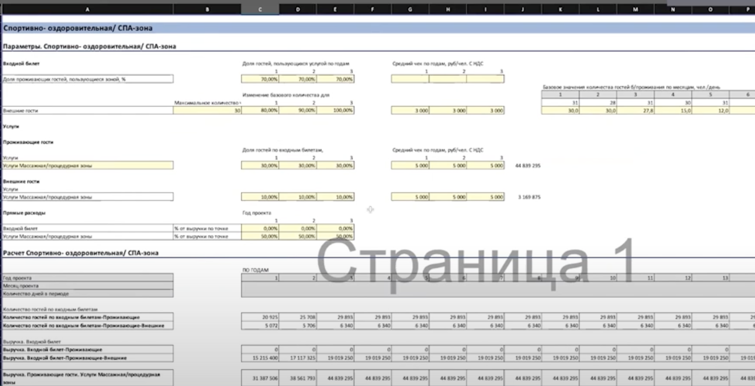
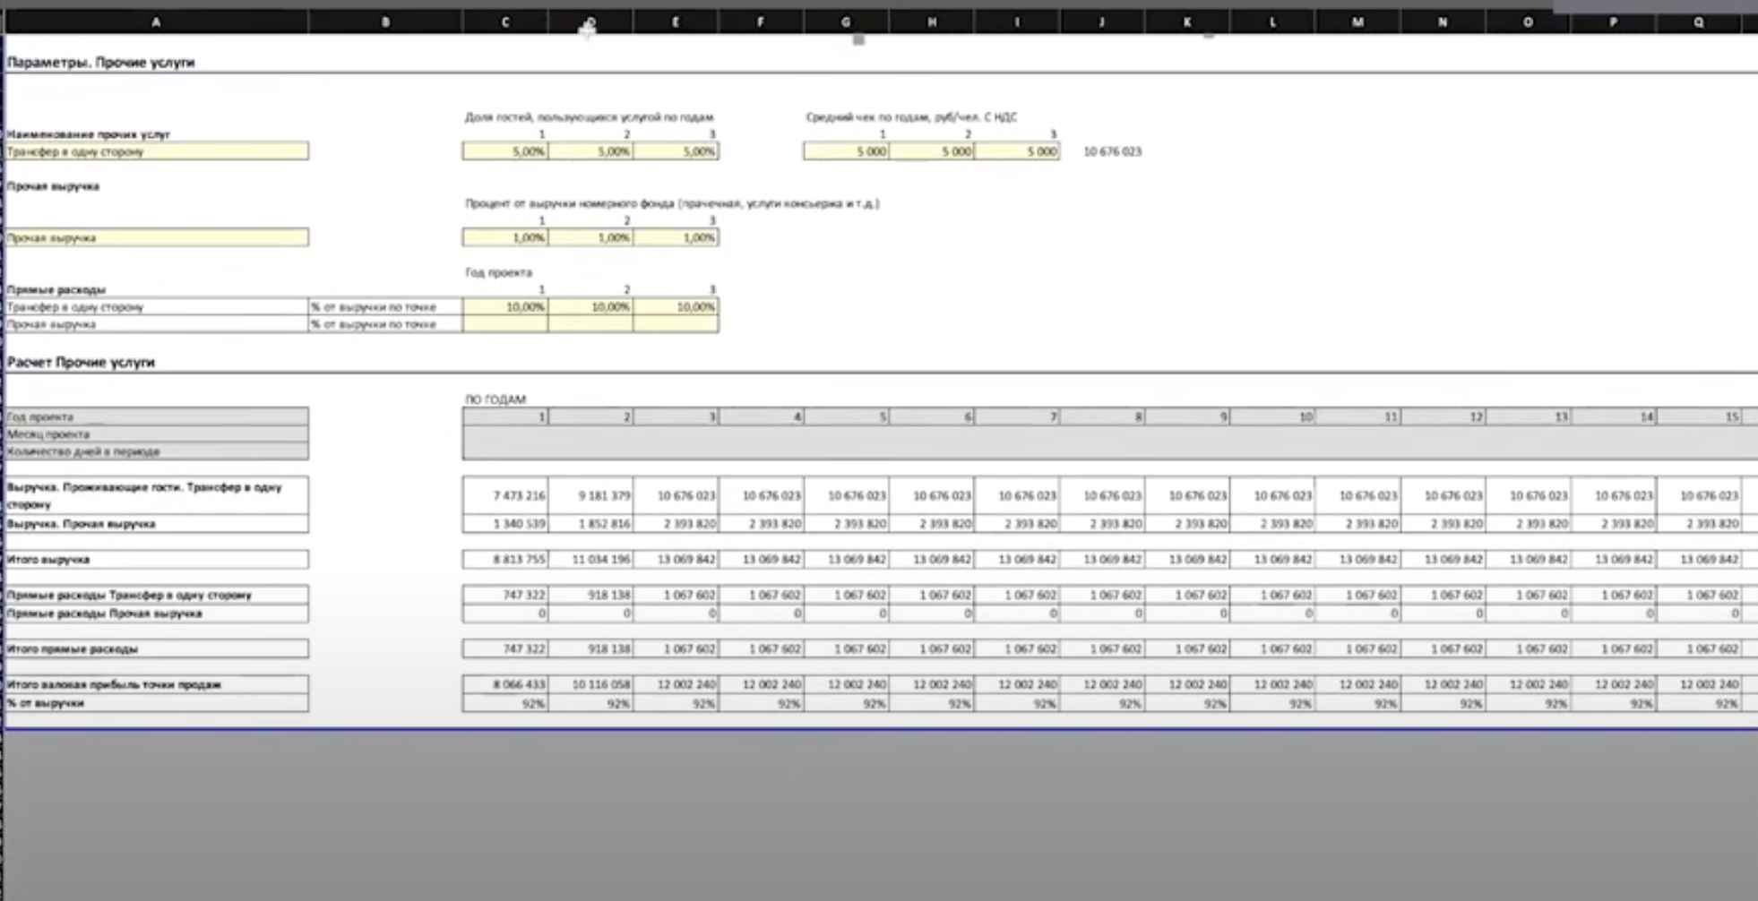
Отель DARGAVS - Спа-комплекс выручка |  |  |  |  |  |  |  |  |  |  |  |  |  |  |  | Запуск комплекса

 |  | 2023 | 2024 | 2025 | 2026 | 2027 | 2028 | 2029 | 2030 | 2025 | 2025 | 2025 | 2025 | 2025 | 2025 | 2025 | 2025 | 2025 | 2025 | 2025 | 2025 | 2026 | 2026 | 2026 | 2026 | 2026 | 2026 | 2026 | 2026 | 2026 | 2026 | 2026 | 2026 | 2027 | 2027 | 2027 | 2027 | 2027 | 2027 | 2027 | 2027 | 2027 | 2027 | 2027 | 2027 | 2028 | 2028 | 2028 | 2028 | 2028 | 2028 | 2028 | 2028 | 2028 | 2028 | 2028 | 2028 | 2029 | 2029 | 2029 | 2029 | 2029 | 2029 | 2029 | 2029 | 2029 | 2029 | 2029 | 2029 | 2030 | 2030 | 2030 | 2030 | 2030 | 2030 | 2030 | 2030 | 2030 | 2030 | 2030 | 2030
 | ед.изм | 2023-01-01 | 2024-01-31 | 2025-01-31 | 2026-01-31 | 2027-01-31 | 2028-01-31 | 2029-01-31 | 2030-01-31 | Jan-25 | Feb-25 | Mar-25 | Apr-25 | May-25 | Jun-25 | Jul-25 | Aug-25 | Sep-25 | Oct-25 | Nov-25 | Dec-25 | Jan-26 | Feb-26 | Mar-26 | Apr-26 | May-26 | Jun-26 | Jul-26 | Aug-26 | Sep-26 | Oct-26 | Nov-26 | Dec-26 | Jan-27 | Feb-27 | Mar-27 | Apr-27 | May-27 | Jun-27 | Jul-27 | Aug-27 | Sep-27 | Oct-27 | Nov-27 | Dec-27 | Jan-28 | Feb-28 | Mar-28 | Apr-28 | May-28 | Jun-28 | Jul-28 | Aug-28 | Sep-28 | Oct-28 | Nov-28 | Dec-28 | Jan-29 | Feb-29 | Mar-29 | Apr-29 | May-29 | Jun-29 | Jul-29 | Aug-29 | Sep-29 | Oct-29 | Nov-29 | Dec-29 | Jan-30 | Feb-30 | Mar-30 | Apr-30 | May-30 | Jun-30 | Jul-30 | Aug-30 | Sep-30 | Oct-30 | Nov-30 | Dec-30

Гости спа-комплекса

Среднедневное количество уникальных* гостей в отеле

Будни | [чел] |  |  |  |  |  |  |  |  | 0 | 0 | 0 | 0 | 0 | 0 | 2 | 3 | 3 | 2 | 2 | 3 | 4 | 3 | 4 | 4 | 7 | 7 | 7 | 7 | 7 | 5 | 5 | 7 | 9 | 6 | 7 | 6 | 11 | 10 | 10 | 10 | 9 | 6 | 7 | 9 | 11 | 5 | 6 | 6 | 10 | 11 | 11 | 11 | 9 | 7 | 7 | 9 | 13 | 7 | 7 | 7 | 10 | 10 | 9 | 9 | 8 | 7 | 7 | 9 | 15 | 7 | 7 | 6 | 11 | 10 | 10 | 10 | 9 | 6 | 6 | 8
Выходные | [чел] |  |  |  |  |  |  |  |  | 0 | 0 | 0 | 0 | 0 | 0 | 5 | 6 | 7 | 7 | 8 | 9 | 9 | 10 | 10 | 11 | 12 | 13 | 13 | 14 | 15 | 16 | 16 | 17 | 18 | 18 | 18 | 18 | 18 | 18 | 18 | 19 | 19 | 19 | 19 | 19 | 19 | 18 | 17 | 20 | 20 | 20 | 20 | 20 | 20 | 20 | 20 | 20 | 20 | 20 | 20 | 21 | 21 | 21 | 21 | 21 | 21 | 21 | 21 | 21 | 21 | 21 | 19 | 21 | 21 | 21 | 21 | 21 | 21 | 21 | 21 | 21

* - здесь делим среднее кол-во гостей на ср.продолжительность пребывания, так как гости в спа ходят 1 раз за период проживания

Среднедневное количество гостей в спа-комплексе

Баня (3 часа) | [чел] |  |  |  |  |  |  |  |  | - | - | - | - | - | - | 0.6 | 0.9 | 0.9 | 0.6 | 0.6 | 0.9 | 1.2 | 0.9 | 1.2 | 1.2 | 2.1 | 2.1 | 2.1 | 2.1 | 2.1 | 1.5 | 1.5 | 2.1 | 2.7 | 1.8 | 2.1 | 1.8 | 3.3 | 3.0 | 3.0 | 3.0 | 2.7 | 1.8 | 2.1 | 2.7 | 3.3 | 1.5 | 1.8 | 1.8 | 3.0 | 3.3 | 3.3 | 3.3 | 2.7 | 2.1 | 2.1 | 2.7 | 3.9 | 2.1 | 2.1 | 2.1 | 3.0 | 3.0 | 2.7 | 2.7 | 2.4 | 2.1 | 2.1 | 2.7 | 4.5 | 2.1 | 2.1 | 1.8 | 3.3 | 3.0 | 3.0 | 3.0 | 2.7 | 1.8 | 1.8 | 2.4
Чан на дровах (1 час) | [чел] |  |  |  |  |  |  |  |  | - | - | - | - | - | - | 0.6 | 0.9 | 0.9 | 0.6 | 0.6 | 0.9 | 1.2 | 0.9 | 1.2 | 1.2 | 2.1 | 2.1 | 2.1 | 2.1 | 2.1 | 1.5 | 1.5 | 2.1 | 2.7 | 1.8 | 2.1 | 1.8 | 3.3 | 3.0 | 3.0 | 3.0 | 2.7 | 1.8 | 2.1 | 2.7 | 3.3 | 1.5 | 1.8 | 1.8 | 3.0 | 3.3 | 3.3 | 3.3 | 2.7 | 2.1 | 2.1 | 2.7 | 3.9 | 2.1 | 2.1 | 2.1 | 3.0 | 3.0 | 2.7 | 2.7 | 2.4 | 2.1 | 2.1 | 2.7 | 4.5 | 2.1 | 2.1 | 1.8 | 3.3 | 3.0 | 3.0 | 3.0 | 2.7 | 1.8 | 1.8 | 2.4
Джакузи (2 часа) | [чел] |  |  |  |  |  |  |  |  | - | - | - | - | - | - | 0.6 | 0.9 | 0.9 | 0.6 | 0.6 | 0.9 | 1.2 | 0.9 | 1.2 | 1.2 | 2.1 | 2.1 | 2.1 | 2.1 | 2.1 | 1.5 | 1.5 | 2.1 | 2.7 | 1.8 | 2.1 | 1.8 | 3.3 | 3.0 | 3.0 | 3.0 | 2.7 | 1.8 | 2.1 | 2.7 | 3.3 | 1.5 | 1.8 | 1.8 | 3.0 | 3.3 | 3.3 | 3.3 | 2.7 | 2.1 | 2.1 | 2.7 | 3.9 | 2.1 | 2.1 | 2.1 | 3.0 | 3.0 | 2.7 | 2.7 | 2.4 | 2.1 | 2.1 | 2.7 | 4.5 | 2.1 | 2.1 | 1.8 | 3.3 | 3.0 | 3.0 | 3.0 | 2.7 | 1.8 | 1.8 | 2.4
Кедровая бочка (20 мин) | [чел] |  |  |  |  |  |  |  |  | - | - | - | - | - | - | 0.6 | 0.9 | 0.9 | 0.6 | 0.6 | 0.9 | 1.2 | 0.9 | 1.2 | 1.2 | 2.1 | 2.1 | 2.1 | 2.1 | 2.1 | 1.5 | 1.5 | 2.1 | 2.7 | 1.8 | 2.1 | 1.8 | 3.3 | 3.0 | 3.0 | 3.0 | 2.7 | 1.8 | 2.1 | 2.7 | 3.3 | 1.5 | 1.8 | 1.8 | 3.0 | 3.3 | 3.3 | 3.3 | 2.7 | 2.1 | 2.1 | 2.7 | 3.9 | 2.1 | 2.1 | 2.1 | 3.0 | 3.0 | 2.7 | 2.7 | 2.4 | 2.1 | 2.1 | 2.7 | 4.5 | 2.1 | 2.1 | 1.8 | 3.3 | 3.0 | 3.0 | 3.0 | 2.7 | 1.8 | 1.8 | 2.4
Баня фурако (2 часа) | [чел] |  |  |  |  |  |  |  |  | - | - | - | - | - | - | 0.6 | 0.9 | 0.9 | 0.6 | 0.6 | 0.9 | 1.2 | 0.9 | 1.2 | 1.2 | 2.1 | 2.1 | 2.1 | 2.1 | 2.1 | 1.5 | 1.5 | 2.1 | 2.7 | 1.8 | 2.1 | 1.8 | 3.3 | 3.0 | 3.0 | 3.0 | 2.7 | 1.8 | 2.1 | 2.7 | 3.3 | 1.5 | 1.8 | 1.8 | 3.0 | 3.3 | 3.3 | 3.3 | 2.7 | 2.1 | 2.1 | 2.7 | 3.9 | 2.1 | 2.1 | 2.1 | 3.0 | 3.0 | 2.7 | 2.7 | 2.4 | 2.1 | 2.1 | 2.7 | 4.5 | 2.1 | 2.1 | 1.8 | 3.3 | 3.0 | 3.0 | 3.0 | 2.7 | 1.8 | 1.8 | 2.4
Будни

Баня (3 часа) | [чел] |  |  |  |  |  |  |  |  | 0.0 | 0.0 | 0.0 | 0.0 | 0.0 | 0.0 | 1.5 | 1.8 | 2.1 | 2.1 | 2.4 | 2.7 | 2.7 | 3.0 | 3.0 | 3.3 | 3.6 | 3.9 | 3.9 | 4.2 | 4.5 | 4.8 | 4.8 | 5.1 | 5.4 | 5.4 | 5.4 | 5.4 | 5.4 | 5.4 | 5.4 | 5.7 | 5.7 | 5.7 | 5.7 | 5.7 | 5.7 | 5.4 | 5.1 | 6.0 | 6.0 | 6.0 | 6.0 | 6.0 | 6.0 | 6.0 | 6.0 | 6.0 | 6.0 | 6.0 | 6.0 | 6.3 | 6.3 | 6.3 | 6.3 | 6.3 | 6.3 | 6.3 | 6.3 | 6.3 | 6.3 | 6.3 | 5.7 | 6.3 | 6.3 | 6.3 | 6.3 | 6.3 | 6.3 | 6.3 | 6.3 | 6.3
Чан на дровах (1 час) | [чел] |  |  |  |  |  |  |  |  | 0.0 | 0.0 | 0.0 | 0.0 | 0.0 | 0.0 | 1.5 | 1.8 | 2.1 | 2.1 | 2.4 | 2.7 | 2.7 | 3.0 | 3.0 | 3.3 | 3.6 | 3.9 | 3.9 | 4.2 | 4.5 | 4.8 | 4.8 | 5.1 | 5.4 | 5.4 | 5.4 | 5.4 | 5.4 | 5.4 | 5.4 | 5.7 | 5.7 | 5.7 | 5.7 | 5.7 | 5.7 | 5.4 | 5.1 | 6.0 | 6.0 | 6.0 | 6.0 | 6.0 | 6.0 | 6.0 | 6.0 | 6.0 | 6.0 | 6.0 | 6.0 | 6.3 | 6.3 | 6.3 | 6.3 | 6.3 | 6.3 | 6.3 | 6.3 | 6.3 | 6.3 | 6.3 | 5.7 | 6.3 | 6.3 | 6.3 | 6.3 | 6.3 | 6.3 | 6.3 | 6.3 | 6.3
Джакузи (2 часа) | [чел] |  |  |  |  |  |  |  |  | 0.0 | 0.0 | 0.0 | 0.0 | 0.0 | 0.0 | 1.5 | 1.8 | 2.1 | 2.1 | 2.4 | 2.7 | 2.7 | 3.0 | 3.0 | 3.3 | 3.6 | 3.9 | 3.9 | 4.2 | 4.5 | 4.8 | 4.8 | 5.1 | 5.4 | 5.4 | 5.4 | 5.4 | 5.4 | 5.4 | 5.4 | 5.7 | 5.7 | 5.7 | 5.7 | 5.7 | 5.7 | 5.4 | 5.1 | 6.0 | 6.0 | 6.0 | 6.0 | 6.0 | 6.0 | 6.0 | 6.0 | 6.0 | 6.0 | 6.0 | 6.0 | 6.3 | 6.3 | 6.3 | 6.3 | 6.3 | 6.3 | 6.3 | 6.3 | 6.3 | 6.3 | 6.3 | 5.7 | 6.3 | 6.3 | 6.3 | 6.3 | 6.3 | 6.3 | 6.3 | 6.3 | 6.3
Кедровая бочка (20 мин) | [чел] |  |  |  |  |  |  |  |  | 0.0 | 0.0 | 0.0 | 0.0 | 0.0 | 0.0 | 1.5 | 1.8 | 2.1 | 2.1 | 2.4 | 2.7 | 2.7 | 3.0 | 3.0 | 3.3 | 3.6 | 3.9 | 3.9 | 4.2 | 4.5 | 4.8 | 4.8 | 5.1 | 5.4 | 5.4 | 5.4 | 5.4 | 5.4 | 5.4 | 5.4 | 5.7 | 5.7 | 5.7 | 5.7 | 5.7 | 5.7 | 5.4 | 5.1 | 6.0 | 6.0 | 6.0 | 6.0 | 6.0 | 6.0 | 6.0 | 6.0 | 6.0 | 6.0 | 6.0 | 6.0 | 6.3 | 6.3 | 6.3 | 6.3 | 6.3 | 6.3 | 6.3 | 6.3 | 6.3 | 6.3 | 6.3 | 5.7 | 6.3 | 6.3 | 6.3 | 6.3 | 6.3 | 6.3 | 6.3 | 6.3 | 6.3
Баня фурако (2 часа) | [чел] |  |  |  |  |  |  |  |  | 0.0 | 0.0 | 0.0 | 0.0 | 0.0 | 0.0 | 1.5 | 1.8 | 2.1 | 2.1 | 2.4 | 2.7 | 2.7 | 3.0 | 3.0 | 3.3 | 3.6 | 3.9 | 3.9 | 4.2 | 4.5 | 4.8 | 4.8 | 5.1 | 5.4 | 5.4 | 5.4 | 5.4 | 5.4 | 5.4 | 5.4 | 5.7 | 5.7 | 5.7 | 5.7 | 5.7 | 5.7 | 5.4 | 5.1 | 6.0 | 6.0 | 6.0 | 6.0 | 6.0 | 6.0 | 6.0 | 6.0 | 6.0 | 6.0 | 6.0 | 6.0 | 6.3 | 6.3 | 6.3 | 6.3 | 6.3 | 6.3 | 6.3 | 6.3 | 6.3 | 6.3 | 6.3 | 5.7 | 6.3 | 6.3 | 6.3 | 6.3 | 6.3 | 6.3 | 6.3 | 6.3 | 6.3
Выходные

Среднедневное кол-во сеансов в спа-комплексе

Баня (3 часа) | [шт] |  |  |  |  |  |  |  |  | 0.0 | 0.0 | 0.0 | 0.0 | 0.0 | 0.0 | 0.2 | 0.3 | 0.3 | 0.2 | 0.2 | 0.3 | 0.4 | 0.3 | 0.4 | 0.4 | 0.7 | 0.7 | 0.7 | 0.7 | 0.7 | 0.5 | 0.5 | 0.7 | 0.9 | 0.6 | 0.7 | 0.6 | 1.1 | 1.0 | 1.0 | 1.0 | 0.9 | 0.6 | 0.7 | 0.9 | 1.1 | 0.5 | 0.6 | 0.6 | 1.0 | 1.1 | 1.1 | 1.1 | 0.9 | 0.7 | 0.7 | 0.9 | 1.3 | 0.7 | 0.7 | 0.7 | 1.0 | 1.0 | 0.9 | 0.9 | 0.8 | 0.7 | 0.7 | 0.9 | 1.5 | 0.7 | 0.7 | 0.6 | 1.1 | 1.0 | 1.0 | 1.0 | 0.9 | 0.6 | 0.6 | 0.8
Чан на дровах (1 час) | [шт] |  |  |  |  |  |  |  |  | 0.0 | 0.0 | 0.0 | 0.0 | 0.0 | 0.0 | 0.2 | 0.3 | 0.3 | 0.2 | 0.2 | 0.3 | 0.4 | 0.3 | 0.4 | 0.4 | 0.7 | 0.7 | 0.7 | 0.7 | 0.7 | 0.5 | 0.5 | 0.7 | 0.9 | 0.6 | 0.7 | 0.6 | 1.1 | 1.0 | 1.0 | 1.0 | 0.9 | 0.6 | 0.7 | 0.9 | 1.1 | 0.5 | 0.6 | 0.6 | 1.0 | 1.1 | 1.1 | 1.1 | 0.9 | 0.7 | 0.7 | 0.9 | 1.3 | 0.7 | 0.7 | 0.7 | 1.0 | 1.0 | 0.9 | 0.9 | 0.8 | 0.7 | 0.7 | 0.9 | 1.5 | 0.7 | 0.7 | 0.6 | 1.1 | 1.0 | 1.0 | 1.0 | 0.9 | 0.6 | 0.6 | 0.8
Джакузи (2 часа) | [шт] |  |  |  |  |  |  |  |  | 0.0 | 0.0 | 0.0 | 0.0 | 0.0 | 0.0 | 0.2 | 0.3 | 0.3 | 0.2 | 0.2 | 0.3 | 0.4 | 0.3 | 0.4 | 0.4 | 0.7 | 0.7 | 0.7 | 0.7 | 0.7 | 0.5 | 0.5 | 0.7 | 0.9 | 0.6 | 0.7 | 0.6 | 1.1 | 1.0 | 1.0 | 1.0 | 0.9 | 0.6 | 0.7 | 0.9 | 1.1 | 0.5 | 0.6 | 0.6 | 1.0 | 1.1 | 1.1 | 1.1 | 0.9 | 0.7 | 0.7 | 0.9 | 1.3 | 0.7 | 0.7 | 0.7 | 1.0 | 1.0 | 0.9 | 0.9 | 0.8 | 0.7 | 0.7 | 0.9 | 1.5 | 0.7 | 0.7 | 0.6 | 1.1 | 1.0 | 1.0 | 1.0 | 0.9 | 0.6 | 0.6 | 0.8
Кедровая бочка (20 мин) | [шт] |  |  |  |  |  |  |  |  | 0.0 | 0.0 | 0.0 | 0.0 | 0.0 | 0.0 | 0.6 | 0.9 | 0.9 | 0.6 | 0.6 | 0.9 | 1.2 | 0.9 | 1.2 | 1.2 | 2.1 | 2.1 | 2.1 | 2.1 | 2.1 | 1.5 | 1.5 | 2.1 | 2.7 | 1.8 | 2.1 | 1.8 | 3.0 | 3.0 | 3.0 | 3.0 | 2.7 | 1.8 | 2.1 | 2.7 | 3.0 | 1.5 | 1.8 | 1.8 | 3.0 | 3.0 | 3.0 | 3.0 | 2.7 | 2.1 | 2.1 | 2.7 | 3.0 | 2.1 | 2.1 | 2.1 | 3.0 | 3.0 | 2.7 | 2.7 | 2.4 | 2.1 | 2.1 | 2.7 | 3.0 | 2.1 | 2.1 | 1.8 | 3.0 | 3.0 | 3.0 | 3.0 | 2.7 | 1.8 | 1.8 | 2.4
Баня фурако (2 часа) | [шт] |  |  |  |  |  |  |  |  | 0.0 | 0.0 | 0.0 | 0.0 | 0.0 | 0.0 | 0.2 | 0.4 | 0.4 | 0.2 | 0.2 | 0.4 | 0.5 | 0.4 | 0.5 | 0.5 | 0.8 | 0.8 | 0.8 | 0.8 | 0.8 | 0.6 | 0.6 | 0.8 | 1.1 | 0.7 | 0.8 | 0.7 | 1.3 | 1.2 | 1.2 | 1.2 | 1.1 | 0.7 | 0.8 | 1.1 | 1.3 | 0.6 | 0.7 | 0.7 | 1.2 | 1.3 | 1.3 | 1.3 | 1.1 | 0.8 | 0.8 | 1.1 | 1.6 | 0.8 | 0.8 | 0.8 | 1.2 | 1.2 | 1.1 | 1.1 | 1.0 | 0.8 | 0.8 | 1.1 | 1.8 | 0.8 | 0.8 | 0.7 | 1.3 | 1.2 | 1.2 | 1.2 | 1.1 | 0.7 | 0.7 | 1.0
Будни

Баня (3 часа) | [шт] |  |  |  |  |  |  |  |  | 0.0 | 0.0 | 0.0 | 0.0 | 0.0 | 0.0 | 0.5 | 0.6 | 0.7 | 0.7 | 0.8 | 0.9 | 0.9 | 1.0 | 1.0 | 1.1 | 1.2 | 1.3 | 1.3 | 1.4 | 1.5 | 1.6 | 1.6 | 1.7 | 1.8 | 1.8 | 1.8 | 1.8 | 1.8 | 1.8 | 1.8 | 1.9 | 1.9 | 1.9 | 1.9 | 1.9 | 1.9 | 1.8 | 1.7 | 2.0 | 2.0 | 2.0 | 2.0 | 2.0 | 2.0 | 2.0 | 2.0 | 2.0 | 2.0 | 2.0 | 2.0 | 2.1 | 2.1 | 2.1 | 2.1 | 2.1 | 2.1 | 2.1 | 2.1 | 2.1 | 2.1 | 2.1 | 1.9 | 2.1 | 2.1 | 2.1 | 2.1 | 2.1 | 2.1 | 2.1 | 2.1 | 2.1
Чан на дровах (1 час) | [шт] |  |  |  |  |  |  |  |  | 0.0 | 0.0 | 0.0 | 0.0 | 0.0 | 0.0 | 0.5 | 0.6 | 0.7 | 0.7 | 0.8 | 0.9 | 0.9 | 1.0 | 1.0 | 1.1 | 1.2 | 1.3 | 1.3 | 1.4 | 1.5 | 1.6 | 1.6 | 1.7 | 1.8 | 1.8 | 1.8 | 1.8 | 1.8 | 1.8 | 1.8 | 1.9 | 1.9 | 1.9 | 1.9 | 1.9 | 1.9 | 1.8 | 1.7 | 2.0 | 2.0 | 2.0 | 2.0 | 2.0 | 2.0 | 2.0 | 2.0 | 2.0 | 2.0 | 2.0 | 2.0 | 2.1 | 2.1 | 2.1 | 2.1 | 2.1 | 2.1 | 2.1 | 2.1 | 2.1 | 2.1 | 2.1 | 1.9 | 2.1 | 2.1 | 2.1 | 2.1 | 2.1 | 2.1 | 2.1 | 2.1 | 2.1
Джакузи (2 часа) | [шт] |  |  |  |  |  |  |  |  | 0.0 | 0.0 | 0.0 | 0.0 | 0.0 | 0.0 | 0.5 | 0.6 | 0.7 | 0.7 | 0.8 | 0.9 | 0.9 | 1.0 | 1.0 | 1.1 | 1.2 | 1.3 | 1.3 | 1.4 | 1.5 | 1.6 | 1.6 | 1.7 | 1.8 | 1.8 | 1.8 | 1.8 | 1.8 | 1.8 | 1.8 | 1.9 | 1.9 | 1.9 | 1.9 | 1.9 | 1.9 | 1.8 | 1.7 | 2.0 | 2.0 | 2.0 | 2.0 | 2.0 | 2.0 | 2.0 | 2.0 | 2.0 | 2.0 | 2.0 | 2.0 | 2.1 | 2.1 | 2.1 | 2.1 | 2.1 | 2.1 | 2.1 | 2.1 | 2.1 | 2.1 | 2.1 | 1.9 | 2.1 | 2.1 | 2.1 | 2.1 | 2.1 | 2.1 | 2.1 | 2.1 | 2.1
Кедровая бочка (20 мин) | [шт] |  |  |  |  |  |  |  |  | 0.0 | 0.0 | 0.0 | 0.0 | 0.0 | 0.0 | 1.5 | 1.8 | 2.1 | 2.1 | 2.4 | 2.7 | 2.7 | 3.0 | 3.0 | 3.0 | 3.0 | 3.0 | 3.0 | 3.0 | 3.0 | 3.0 | 3.0 | 3.0 | 3.0 | 3.0 | 3.0 | 3.0 | 3.0 | 3.0 | 3.0 | 3.0 | 3.0 | 3.0 | 3.0 | 3.0 | 3.0 | 3.0 | 3.0 | 3.0 | 3.0 | 3.0 | 3.0 | 3.0 | 3.0 | 3.0 | 3.0 | 3.0 | 3.0 | 3.0 | 3.0 | 3.0 | 3.0 | 3.0 | 3.0 | 3.0 | 3.0 | 3.0 | 3.0 | 3.0 | 3.0 | 3.0 | 3.0 | 3.0 | 3.0 | 3.0 | 3.0 | 3.0 | 3.0 | 3.0 | 3.0 | 3.0
Баня фурако (2 часа) | [шт] |  |  |  |  |  |  |  |  | 0.0 | 0.0 | 0.0 | 0.0 | 0.0 | 0.0 | 0.6 | 0.7 | 0.8 | 0.8 | 1.0 | 1.1 | 1.1 | 1.2 | 1.2 | 1.3 | 1.4 | 1.6 | 1.6 | 1.7 | 1.8 | 1.9 | 1.9 | 2.0 | 2.2 | 2.2 | 2.2 | 2.2 | 2.2 | 2.2 | 2.2 | 2.3 | 2.3 | 2.3 | 2.3 | 2.3 | 2.3 | 2.2 | 2.0 | 2.4 | 2.4 | 2.4 | 2.4 | 2.4 | 2.4 | 2.4 | 2.4 | 2.4 | 2.4 | 2.4 | 2.4 | 2.5 | 2.5 | 2.5 | 2.5 | 2.5 | 2.5 | 2.5 | 2.5 | 2.5 | 2.5 | 2.5 | 2.3 | 2.5 | 2.5 | 2.5 | 2.5 | 2.5 | 2.5 | 2.5 | 2.5 | 2.5
Выходные

Рабочих дней в месяце

Будни | [шт] |  |  |  |  |  |  |  |  | 18 | 19 | 20 | 22 | 19 | 20 | 22 | 22 | 21 | 22 | 21 | 21 | 18 | 19 | 20 | 22 | 19 | 20 | 22 | 22 | 21 | 22 | 21 | 21 | 18 | 19 | 20 | 22 | 19 | 20 | 22 | 22 | 21 | 22 | 21 | 21 | 18 | 20 | 20 | 22 | 19 | 20 | 22 | 22 | 21 | 22 | 21 | 21 | 18 | 19 | 20 | 22 | 19 | 20 | 22 | 22 | 21 | 22 | 21 | 21 | 18 | 19 | 20 | 22 | 19 | 20 | 22 | 22 | 21 | 22 | 21 | 21
Выходные | [шт] |  |  |  |  |  |  |  |  | 13 | 9 | 11 | 8 | 12 | 10 | 9 | 9 | 9 | 9 | 9 | 10 | 13 | 9 | 11 | 8 | 12 | 10 | 9 | 9 | 9 | 9 | 9 | 10 | 13 | 9 | 11 | 8 | 12 | 10 | 9 | 9 | 9 | 9 | 9 | 10 | 13 | 9 | 11 | 8 | 12 | 10 | 9 | 9 | 9 | 9 | 9 | 10 | 13 | 9 | 11 | 8 | 12 | 10 | 9 | 9 | 9 | 9 | 9 | 10 | 13 | 9 | 11 | 8 | 12 | 10 | 9 | 9 | 9 | 9 | 9 | 10

Общее количество сеансов спа за месяц

Баня (3 часа) | [шт] | - | - | 32 | 139 | 205 | 212 | 211 | 214 | - | - | - | - | - | - | 4 | 7 | 6 | 4 | 4 | 6 | 7 | 6 | 8 | 9 | 13 | 14 | 15 | 15 | 15 | 11 | 11 | 15 | 16 | 11 | 14 | 13 | 21 | 20 | 22 | 22 | 19 | 13 | 15 | 19 | 20 | 10 | 12 | 13 | 19 | 22 | 24 | 24 | 19 | 15 | 15 | 19 | 23 | 13 | 14 | 15 | 19 | 20 | 20 | 20 | 17 | 15 | 15 | 19 | 27 | 13 | 14 | 13 | 21 | 20 | 22 | 22 | 19 | 13 | 13 | 17
Чан на дровах (1 час) | [шт] | - | - | 32 | 139 | 205 | 212 | 211 | 214 | - | - | - | - | - | - | 4 | 7 | 6 | 4 | 4 | 6 | 7 | 6 | 8 | 9 | 13 | 14 | 15 | 15 | 15 | 11 | 11 | 15 | 16 | 11 | 14 | 13 | 21 | 20 | 22 | 22 | 19 | 13 | 15 | 19 | 20 | 10 | 12 | 13 | 19 | 22 | 24 | 24 | 19 | 15 | 15 | 19 | 23 | 13 | 14 | 15 | 19 | 20 | 20 | 20 | 17 | 15 | 15 | 19 | 27 | 13 | 14 | 13 | 21 | 20 | 22 | 22 | 19 | 13 | 13 | 17
Джакузи (2 часа) | [шт] | - | - | 32 | 139 | 205 | 212 | 211 | 214 | - | - | - | - | - | - | 4 | 7 | 6 | 4 | 4 | 6 | 7 | 6 | 8 | 9 | 13 | 14 | 15 | 15 | 15 | 11 | 11 | 15 | 16 | 11 | 14 | 13 | 21 | 20 | 22 | 22 | 19 | 13 | 15 | 19 | 20 | 10 | 12 | 13 | 19 | 22 | 24 | 24 | 19 | 15 | 15 | 19 | 23 | 13 | 14 | 15 | 19 | 20 | 20 | 20 | 17 | 15 | 15 | 19 | 27 | 13 | 14 | 13 | 21 | 20 | 22 | 22 | 19 | 13 | 13 | 17
Кедровая бочка (20 мин) | [шт] | - | - | 97 | 416 | 611 | 612 | 615 | 609 | - | - | - | - | - | - | 13 | 20 | 19 | 13 | 13 | 19 | 22 | 17 | 24 | 26 | 40 | 42 | 46 | 46 | 44 | 33 | 32 | 44 | 49 | 34 | 42 | 40 | 57 | 60 | 66 | 66 | 57 | 40 | 44 | 57 | 54 | 30 | 36 | 40 | 57 | 60 | 66 | 66 | 57 | 46 | 44 | 57 | 54 | 40 | 42 | 46 | 57 | 60 | 59 | 59 | 50 | 46 | 44 | 57 | 54 | 40 | 42 | 40 | 57 | 60 | 66 | 66 | 57 | 40 | 38 | 50
Баня фурако (2 часа) | [шт] | - | - | 39 | 166 | 246 | 255 | 253 | 257 | - | - | - | - | - | - | 5 | 8 | 8 | 5 | 5 | 8 | 9 | 7 | 10 | 11 | 16 | 17 | 18 | 18 | 18 | 13 | 13 | 18 | 19 | 14 | 17 | 16 | 25 | 24 | 26 | 26 | 23 | 16 | 18 | 23 | 24 | 12 | 14 | 16 | 23 | 26 | 29 | 29 | 23 | 18 | 18 | 23 | 28 | 16 | 17 | 18 | 23 | 24 | 24 | 24 | 20 | 18 | 18 | 23 | 32 | 16 | 17 | 16 | 25 | 24 | 26 | 26 | 23 | 16 | 15 | 20
Будни

Баня (3 часа) | [шт] | - | - | 39 | 152 | 217 | 230 | 245 | 246 | - | - | - | - | - | - | 5 | 5 | 6 | 6 | 7 | 9 | 12 | 9 | 11 | 9 | 14 | 13 | 12 | 13 | 14 | 14 | 14 | 17 | 23 | 16 | 20 | 14 | 22 | 18 | 16 | 17 | 17 | 17 | 17 | 19 | 25 | 16 | 19 | 16 | 24 | 20 | 18 | 18 | 18 | 18 | 18 | 20 | 26 | 18 | 22 | 17 | 25 | 21 | 19 | 19 | 19 | 19 | 19 | 21 | 27 | 19 | 21 | 17 | 25 | 21 | 19 | 19 | 19 | 19 | 19 | 21
Чан на дровах (1 час) | [шт] | - | - | 39 | 152 | 217 | 230 | 245 | 246 | - | - | - | - | - | - | 5 | 5 | 6 | 6 | 7 | 9 | 12 | 9 | 11 | 9 | 14 | 13 | 12 | 13 | 14 | 14 | 14 | 17 | 23 | 16 | 20 | 14 | 22 | 18 | 16 | 17 | 17 | 17 | 17 | 19 | 25 | 16 | 19 | 16 | 24 | 20 | 18 | 18 | 18 | 18 | 18 | 20 | 26 | 18 | 22 | 17 | 25 | 21 | 19 | 19 | 19 | 19 | 19 | 21 | 27 | 19 | 21 | 17 | 25 | 21 | 19 | 19 | 19 | 19 | 19 | 21
Джакузи (2 часа) | [шт] | - | - | 39 | 152 | 217 | 230 | 245 | 246 | - | - | - | - | - | - | 5 | 5 | 6 | 6 | 7 | 9 | 12 | 9 | 11 | 9 | 14 | 13 | 12 | 13 | 14 | 14 | 14 | 17 | 23 | 16 | 20 | 14 | 22 | 18 | 16 | 17 | 17 | 17 | 17 | 19 | 25 | 16 | 19 | 16 | 24 | 20 | 18 | 18 | 18 | 18 | 18 | 20 | 26 | 18 | 22 | 17 | 25 | 21 | 19 | 19 | 19 | 19 | 19 | 21 | 27 | 19 | 21 | 17 | 25 | 21 | 19 | 19 | 19 | 19 | 19 | 21
Кедровая бочка (20 мин) | [шт] | - | - | 116 | 350 | 354 | 354 | 354 | 354 | - | - | - | - | - | - | 14 | 16 | 19 | 19 | 22 | 27 | 35 | 27 | 33 | 24 | 36 | 30 | 27 | 27 | 27 | 27 | 27 | 30 | 39 | 27 | 33 | 24 | 36 | 30 | 27 | 27 | 27 | 27 | 27 | 30 | 39 | 27 | 33 | 24 | 36 | 30 | 27 | 27 | 27 | 27 | 27 | 30 | 39 | 27 | 33 | 24 | 36 | 30 | 27 | 27 | 27 | 27 | 27 | 30 | 39 | 27 | 33 | 24 | 36 | 30 | 27 | 27 | 27 | 27 | 27 | 30
Баня фурако (2 часа) | [шт] | - | - | 46 | 182 | 260 | 276 | 293 | 295 | - | - | - | - | - | - | 5 | 6 | 8 | 8 | 9 | 11 | 14 | 11 | 13 | 11 | 17 | 16 | 14 | 15 | 16 | 17 | 17 | 20 | 28 | 19 | 24 | 17 | 26 | 22 | 19 | 21 | 21 | 21 | 21 | 23 | 30 | 19 | 22 | 19 | 29 | 24 | 22 | 22 | 22 | 22 | 22 | 24 | 31 | 22 | 26 | 20 | 30 | 25 | 23 | 23 | 23 | 23 | 23 | 25 | 33 | 23 | 25 | 20 | 30 | 25 | 23 | 23 | 23 | 23 | 23 | 25
Выходные

Баня (3 часа) | [шт] | - | - | 71 | 290 | 422 | 442 | 455 | 460 | 0 | 0 | 0 | 0 | 0 | 0 | 9 | 12 | 13 | 11 | 11 | 15 | 19 | 15 | 19 | 18 | 28 | 27 | 27 | 28 | 28 | 25 | 25 | 32 | 40 | 28 | 34 | 28 | 43 | 38 | 38 | 39 | 36 | 30 | 32 | 38 | 45 | 26 | 31 | 29 | 43 | 42 | 42 | 42 | 37 | 33 | 33 | 39 | 49 | 31 | 36 | 32 | 44 | 41 | 39 | 39 | 36 | 34 | 34 | 40 | 54 | 32 | 35 | 30 | 46 | 41 | 41 | 41 | 38 | 32 | 32 | 38
Чан на дровах (1 час) | [шт] | - | - | 71 | 290 | 422 | 442 | 455 | 460 | 0 | 0 | 0 | 0 | 0 | 0 | 9 | 12 | 13 | 11 | 11 | 15 | 19 | 15 | 19 | 18 | 28 | 27 | 27 | 28 | 28 | 25 | 25 | 32 | 40 | 28 | 34 | 28 | 43 | 38 | 38 | 39 | 36 | 30 | 32 | 38 | 45 | 26 | 31 | 29 | 43 | 42 | 42 | 42 | 37 | 33 | 33 | 39 | 49 | 31 | 36 | 32 | 44 | 41 | 39 | 39 | 36 | 34 | 34 | 40 | 54 | 32 | 35 | 30 | 46 | 41 | 41 | 41 | 38 | 32 | 32 | 38
Джакузи (2 часа) | [шт] | - | - | 71 | 290 | 422 | 442 | 455 | 460 | 0 | 0 | 0 | 0 | 0 | 0 | 9 | 12 | 13 | 11 | 11 | 15 | 19 | 15 | 19 | 18 | 28 | 27 | 27 | 28 | 28 | 25 | 25 | 32 | 40 | 28 | 34 | 28 | 43 | 38 | 38 | 39 | 36 | 30 | 32 | 38 | 45 | 26 | 31 | 29 | 43 | 42 | 42 | 42 | 37 | 33 | 33 | 39 | 49 | 31 | 36 | 32 | 44 | 41 | 39 | 39 | 36 | 34 | 34 | 40 | 54 | 32 | 35 | 30 | 46 | 41 | 41 | 41 | 38 | 32 | 32 | 38
Кедровая бочка (20 мин) | [шт] | - | - | 213 | 766 | 965 | 966 | 969 | 963 | 0 | 0 | 0 | 0 | 0 | 0 | 27 | 36 | 38 | 32 | 34 | 46 | 57 | 44 | 57 | 50 | 76 | 72 | 73 | 73 | 71 | 60 | 59 | 74 | 88 | 61 | 75 | 64 | 93 | 90 | 93 | 93 | 84 | 67 | 71 | 87 | 93 | 57 | 69 | 64 | 93 | 90 | 93 | 93 | 84 | 73 | 71 | 87 | 93 | 67 | 75 | 70 | 93 | 90 | 86 | 86 | 77 | 73 | 71 | 87 | 93 | 67 | 75 | 64 | 93 | 90 | 93 | 93 | 84 | 67 | 65 | 80
Баня фурако (2 часа) | [шт] | - | - | 85 | 348 | 507 | 530 | 546 | 551 | 0 | 0 | 0 | 0 | 0 | 0 | 11 | 14 | 15 | 13 | 14 | 18 | 23 | 18 | 23 | 21 | 33 | 32 | 33 | 34 | 34 | 30 | 30 | 38 | 48 | 33 | 41 | 33 | 51 | 46 | 46 | 47 | 43 | 36 | 38 | 45 | 53 | 31 | 37 | 35 | 52 | 50 | 51 | 51 | 44 | 40 | 39 | 47 | 59 | 38 | 43 | 39 | 53 | 49 | 46 | 46 | 43 | 41 | 40 | 48 | 65 | 39 | 42 | 36 | 55 | 49 | 49 | 49 | 45 | 39 | 38 | 45
Итог

Итог по количеству гостей спа-комплекса

Баня (3 часа) | [шт] | - | - | 213 | 871 | 1,267 | 1,326 | 1,365 | 1,379 | - | - | - | - | - | - | 27 | 36 | 38 | 32 | 34 | 46 | 57 | 44 | 57 | 53 | 83 | 81 | 81 | 84 | 85 | 76 | 75 | 95 | 119 | 83 | 101 | 83 | 128 | 114 | 115 | 117 | 108 | 91 | 95 | 114 | 134 | 79 | 92 | 88 | 129 | 126 | 127 | 127 | 111 | 100 | 98 | 117 | 148 | 94 | 108 | 97 | 133 | 123 | 116 | 116 | 107 | 103 | 101 | 120 | 163 | 97 | 105 | 90 | 138 | 123 | 123 | 123 | 113 | 96 | 95 | 113
Чан на дровах (1 час) | [шт] | - | - | 213 | 871 | 1,267 | 1,326 | 1,365 | 1,379 | - | - | - | - | - | - | 27 | 36 | 38 | 32 | 34 | 46 | 57 | 44 | 57 | 53 | 83 | 81 | 81 | 84 | 85 | 76 | 75 | 95 | 119 | 83 | 101 | 83 | 128 | 114 | 115 | 117 | 108 | 91 | 95 | 114 | 134 | 79 | 92 | 88 | 129 | 126 | 127 | 127 | 111 | 100 | 98 | 117 | 148 | 94 | 108 | 97 | 133 | 123 | 116 | 116 | 107 | 103 | 101 | 120 | 163 | 97 | 105 | 90 | 138 | 123 | 123 | 123 | 113 | 96 | 95 | 113
Джакузи (2 часа) | [шт] | - | - | 213 | 871 | 1,267 | 1,326 | 1,365 | 1,379 | - | - | - | - | - | - | 27 | 36 | 38 | 32 | 34 | 46 | 57 | 44 | 57 | 53 | 83 | 81 | 81 | 84 | 85 | 76 | 75 | 95 | 119 | 83 | 101 | 83 | 128 | 114 | 115 | 117 | 108 | 91 | 95 | 114 | 134 | 79 | 92 | 88 | 129 | 126 | 127 | 127 | 111 | 100 | 98 | 117 | 148 | 94 | 108 | 97 | 133 | 123 | 116 | 116 | 107 | 103 | 101 | 120 | 163 | 97 | 105 | 90 | 138 | 123 | 123 | 123 | 113 | 96 | 95 | 113
Кедровая бочка (20 мин) | [шт] | - | - | 213 | 766 | 965 | 966 | 969 | 963 | - | - | - | - | - | - | 27 | 36 | 38 | 32 | 34 | 46 | 57 | 44 | 57 | 50 | 76 | 72 | 73 | 73 | 71 | 60 | 59 | 74 | 88 | 61 | 75 | 64 | 93 | 90 | 93 | 93 | 84 | 67 | 71 | 87 | 93 | 57 | 69 | 64 | 93 | 90 | 93 | 93 | 84 | 73 | 71 | 87 | 93 | 67 | 75 | 70 | 93 | 90 | 86 | 86 | 77 | 73 | 71 | 87 | 93 | 67 | 75 | 64 | 93 | 90 | 93 | 93 | 84 | 67 | 65 | 80
Баня фурако (2 часа) | [шт] | - | - | 213 | 871 | 1,267 | 1,326 | 1,365 | 1,379 | - | - | - | - | - | - | 27 | 36 | 38 | 32 | 34 | 46 | 57 | 44 | 57 | 53 | 83 | 81 | 81 | 84 | 85 | 76 | 75 | 95 | 119 | 83 | 101 | 83 | 128 | 114 | 115 | 117 | 108 | 91 | 95 | 114 | 134 | 79 | 92 | 88 | 129 | 126 | 127 | 127 | 111 | 100 | 98 | 117 | 148 | 94 | 108 | 97 | 133 | 123 | 116 | 116 | 107 | 103 | 101 | 120 | 163 | 97 | 105 | 90 | 138 | 123 | 123 | 123 | 113 | 96 | 95 | 113

Выручка

Баня (3 часа) | [руб] | - | - | 957,150 | 3,917,700 | 5,702,400 | 5,965,650 | 6,142,500 | 6,203,250 | - | - | - | - | - | - | 120,150 | 162,000 | 170,100 | 144,450 | 153,900 | 206,550 | 255,150 | 198,450 | 256,500 | 237,600 | 373,950 | 364,500 | 365,850 | 378,000 | 380,700 | 342,900 | 336,150 | 427,950 | 534,600 | 372,600 | 456,300 | 372,600 | 573,750 | 513,000 | 515,700 | 527,850 | 486,000 | 409,050 | 429,300 | 511,650 | 600,750 | 353,700 | 414,450 | 394,200 | 580,500 | 567,000 | 569,700 | 569,700 | 498,150 | 450,900 | 441,450 | 525,150 | 666,900 | 422,550 | 486,000 | 434,700 | 596,700 | 553,500 | 522,450 | 522,450 | 481,950 | 463,050 | 453,600 | 538,650 | 733,050 | 434,700 | 471,150 | 405,000 | 622,350 | 553,500 | 552,150 | 552,150 | 510,300 | 433,350 | 425,250 | 510,300
Чан на дровах (1 час) | [руб] | - | - | 425,400 | 1,741,200 | 2,534,400 | 2,651,400 | 2,730,000 | 2,757,000 | - | - | - | - | - | - | 53,400 | 72,000 | 75,600 | 64,200 | 68,400 | 91,800 | 113,400 | 88,200 | 114,000 | 105,600 | 166,200 | 162,000 | 162,600 | 168,000 | 169,200 | 152,400 | 149,400 | 190,200 | 237,600 | 165,600 | 202,800 | 165,600 | 255,000 | 228,000 | 229,200 | 234,600 | 216,000 | 181,800 | 190,800 | 227,400 | 267,000 | 157,200 | 184,200 | 175,200 | 258,000 | 252,000 | 253,200 | 253,200 | 221,400 | 200,400 | 196,200 | 233,400 | 296,400 | 187,800 | 216,000 | 193,200 | 265,200 | 246,000 | 232,200 | 232,200 | 214,200 | 205,800 | 201,600 | 239,400 | 325,800 | 193,200 | 209,400 | 180,000 | 276,600 | 246,000 | 245,400 | 245,400 | 226,800 | 192,600 | 189,000 | 226,800
Джакузи (2 часа) | [руб] | - | - | 425,400 | 1,741,200 | 2,534,400 | 2,651,400 | 2,730,000 | 2,757,000 | - | - | - | - | - | - | 53,400 | 72,000 | 75,600 | 64,200 | 68,400 | 91,800 | 113,400 | 88,200 | 114,000 | 105,600 | 166,200 | 162,000 | 162,600 | 168,000 | 169,200 | 152,400 | 149,400 | 190,200 | 237,600 | 165,600 | 202,800 | 165,600 | 255,000 | 228,000 | 229,200 | 234,600 | 216,000 | 181,800 | 190,800 | 227,400 | 267,000 | 157,200 | 184,200 | 175,200 | 258,000 | 252,000 | 253,200 | 253,200 | 221,400 | 200,400 | 196,200 | 233,400 | 296,400 | 187,800 | 216,000 | 193,200 | 265,200 | 246,000 | 232,200 | 232,200 | 214,200 | 205,800 | 201,600 | 239,400 | 325,800 | 193,200 | 209,400 | 180,000 | 276,600 | 246,000 | 245,400 | 245,400 | 226,800 | 192,600 | 189,000 | 226,800
Кедровая бочка (20 мин) | [руб] | - | - | 212,700 | 766,200 | 964,500 | 966,300 | 969,300 | 963,000 | - | - | - | - | - | - | 26,700 | 36,000 | 37,800 | 32,100 | 34,200 | 45,900 | 56,700 | 44,100 | 57,000 | 50,400 | 75,900 | 72,000 | 73,200 | 73,200 | 71,100 | 60,000 | 58,500 | 74,100 | 87,600 | 61,200 | 75,000 | 63,600 | 93,000 | 90,000 | 93,000 | 93,000 | 83,700 | 66,600 | 71,100 | 86,700 | 93,000 | 57,000 | 69,000 | 63,600 | 93,000 | 90,000 | 93,000 | 93,000 | 83,700 | 73,200 | 71,100 | 86,700 | 93,000 | 66,900 | 75,000 | 70,200 | 93,000 | 90,000 | 86,400 | 86,400 | 77,400 | 73,200 | 71,100 | 86,700 | 93,000 | 66,900 | 75,000 | 63,600 | 93,000 | 90,000 | 93,000 | 93,000 | 83,700 | 66,600 | 64,800 | 80,400
Баня фурако (2 часа) | [руб] | - | - | 425,400 | 1,741,200 | 2,534,400 | 2,651,400 | 2,730,000 | 2,757,000 | - | - | - | - | - | - | 53,400 | 72,000 | 75,600 | 64,200 | 68,400 | 91,800 | 113,400 | 88,200 | 114,000 | 105,600 | 166,200 | 162,000 | 162,600 | 168,000 | 169,200 | 152,400 | 149,400 | 190,200 | 237,600 | 165,600 | 202,800 | 165,600 | 255,000 | 228,000 | 229,200 | 234,600 | 216,000 | 181,800 | 190,800 | 227,400 | 267,000 | 157,200 | 184,200 | 175,200 | 258,000 | 252,000 | 253,200 | 253,200 | 221,400 | 200,400 | 196,200 | 233,400 | 296,400 | 187,800 | 216,000 | 193,200 | 265,200 | 246,000 | 232,200 | 232,200 | 214,200 | 205,800 | 201,600 | 239,400 | 325,800 | 193,200 | 209,400 | 180,000 | 276,600 | 246,000 | 245,400 | 245,400 | 226,800 | 192,600 | 189,000 | 226,800

Выручка | [руб] | - | - | 2,446,050 | 9,907,500 | 14,270,100 | 14,886,150 | 15,301,800 | 15,437,250 | - | - | - | - | - | - | 307,050 | 414,000 | 434,700 | 369,150 | 393,300 | 527,850 | 652,050 | 507,150 | 655,500 | 604,800 | 948,450 | 922,500 | 926,850 | 955,200 | 959,400 | 860,100 | 842,850 | 1,072,650 | 1,335,000 | 930,600 | 1,139,700 | 933,000 | 1,431,750 | 1,287,000 | 1,296,300 | 1,324,650 | 1,217,700 | 1,021,050 | 1,072,800 | 1,280,550 | 1,494,750 | 882,300 | 1,036,050 | 983,400 | 1,447,500 | 1,413,000 | 1,422,300 | 1,422,300 | 1,246,050 | 1,125,300 | 1,101,150 | 1,312,050 | 1,649,100 | 1,052,850 | 1,209,000 | 1,084,500 | 1,485,300 | 1,381,500 | 1,305,450 | 1,305,450 | 1,201,950 | 1,153,650 | 1,129,500 | 1,343,550 | 1,803,450 | 1,081,200 | 1,174,350 | 1,008,600 | 1,545,150 | 1,381,500 | 1,381,350 | 1,381,350 | 1,274,400 | 1,077,750 | 1,057,050 | 1,271,100

